标识
德国Weee | 德国电池法 | 法国包装法 | 德国包装法
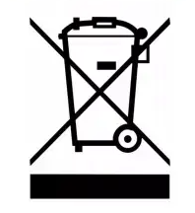 | 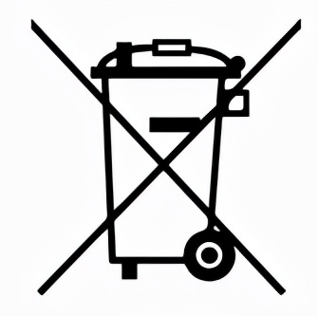 |  | 没有标识

